常规废品清单
报废物料明细
序号 | 类别 | 物料名称 | 报废部门 | 暂存地点 | 单位 | 当前数量 | 预估年度数量 | 图示
1 | 塑胶载具类 | 废wafer盒（shipping box） |  | 乙类库4楼 | pcs | 2920 | 7000ea | 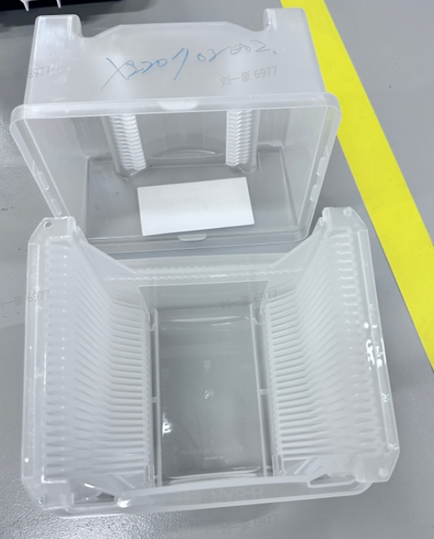
2 |  | 八角盒 |  | 乙类库4楼 | pcs | 51 |  | 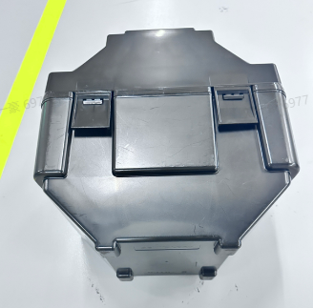
3 |  | PP卡塞 |  | 乙类库4楼 | pcs | 281 |  | 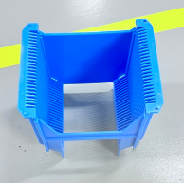
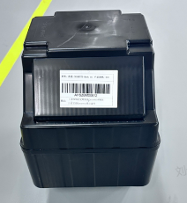
4 |  | SIC前段BOX |  | 乙类库4楼 | pcs | 508
5 |  | SICBG后 |  | 乙类库4楼 | pcs | 457
6 |  | GAN BOX |  | 乙类库4楼 | pcs | 310
7 | 刀片类 | 磨刀板 | 设备一科 | 乙类库4楼 | pcs | 约1742个 | 8000ea | 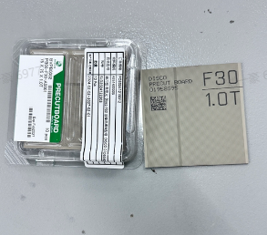
8 |  | 晶圆切割刀 | 设备一科 | 乙类库4楼 | pcs | 约2420 |  | 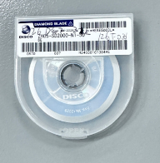
9 |  | 贴膜机圆切刀 | 设备一科 | 乙类库4楼 | pcs | 31
10 | 电机，电箱等相关 | 旧电机 | 厂务 | 回收站 | PCS | 2 | 5T
11 |  | 电箱 | 厂务 | 回收站 | PCS | 2
12 |  | 电池箱 | 厂务 | 厂务 | 个 | 3
13 |  | 配电箱 | 行政 | 行政 | 台 | 2
14 |  | 电池开关箱 | 厂务 | 厂务 | 个 | 1
15 | IT耗材类 | 网络机柜 | 质量流程与信息技术处 | 质量流程与信息技术处 | 个 | 1 | 1T
16 |  | 光纤配线箱 | 质量流程与信息技术处 | 质量流程与信息技术处 | 个 | 1
17 |  | 程控交换机柜 | 质量流程与信息技术处 | 质量流程与信息技术处 | 个 | 1
18 |  | 光纤配线柜 | 质量流程与信息技术处 | 质量流程与信息技术处 | 个 | 1
19 |  | 硬盘 | PVD设备科 | 回收站 | 个 | 9
20 |  | 软盘 | PVD设备科 | 回收站 | 个 | 104
21 | 电池类 | 铅酸蓄电池 | 注入设备科 | 注入设备科 | PCS | 8 | 3T
22 |  | 废旧铅酸蓄电池 | 厂务 | 厂务 | 只 | 68
23 | 不锈钢类 | 普通不锈钢货架与氮气柜 | 生产支援科 | 垃圾回收站 | 个 | 70个 | 5T
24 |  | 不锈钢排气管 | 厂务 | 回收站 | 堆 | 1堆
25 | 铝合金类 | 高架地板 | 厂务 | 回收站 | 堆 | 1 | 5T
26 | 废备件类 | 废旧小型UP | 厂务 | 厂务 | 台 | 5 | 2T
27 |  | PLC控制模块 | PVD设备科 | 回收站 | 个 | 2
28 |  | 电动阀组 | PVD设备科 | 回收站 | 个 | 1
29 |  | 真空规 | PVD设备科 | 回收站 | 个 | 2
30 |  | 交流接触器 | PVD设备科 | 回收站 | 个 | 5
31 |  | 质量流量计 | PVD设备科 | 回收站 | 个 | 3
32 |  | 气动阀 | PVD设备科 | 回收站 | 个 | 1
33 |  | 液体流量控制器 | PVD设备科 | 回收站 | 个 | 1
34 |  | 汽化器 | PVD设备科 | 回收站 | 个 | 1
35 |  | 废弃备件 | PVD设备科 | 回收站 | 个 | 3
36 |  | 废弃备件 | PVD设备科 | 回收站 | 袋 | 3
37 |  | Susceptor | CVD设备科 | CVD设备科 | 个 | 20
38 |  | Showerhead | CVD设备科 | CVD设备科 | 个 | 40
39 | 杂类 | 三轮车 | 小型整改科 | 小型整改科 | 台 | 1 | 50T
40 |  | 中央空调散热网 | 厂务 | 回收站 | 个 | 1
41 |  | 潜水泵 | 行政 | 行政 | 台 | 7
42 |  | 线缆和灯具 | 行政 | 行政 | 袋 | 1
43 |  | 废铁 | 行政 | 回收站 | KG | 1堆
44 |  | 碎纸机 | 品质 | 回收站 | 台 | 1
45 |  | 废弃水管 | PVD设备科 | 回收站 | 根 | 1
46 | 废电缆 | 中大电缆（不包括生活类的小电线） |  |  | T | 2 | 3T
47 | 汞灯 |  |  |  | ea | 80 | 80ea

